フィールド
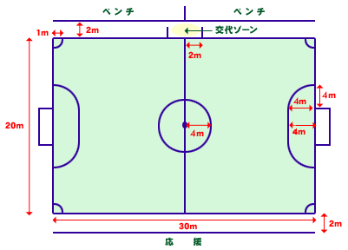
1) | フィールドサイズ

